AM und Bildung
Arbeitmarkt und Bildung in Wien
 | Apr-22

Arbeitsmarktdaten im Kontext von Bildungsabschlüssen:
Das mit Abstand höchste Arbeitslosigkeitsrisiko haben Personen, die keinen über die Pflichtschule hinausgehenden Bildungsabschluss vorweisen können.

Wichtige Arbeitsmarktdaten auf einen Blick

 |  |  | Veränd. zum Vorjahr
 | Bestand/Quote |  | absolut | in%

Arbeitslose Personen | 101,795 |  | -32,540 | -24.2%
Frauen | 43,764 |  | -14,659 | -25.1%
Männer | 58,031 |  | -17,881 | -23.6%
Unselbständig Beschäftigte | 893,860 |  | 34,070 | 4.0%
Frauen | 431,705 |  | 16,828 | 4.1%
Männer | 462,155 |  | 17,242 | 3.9%
Arbeitslosenquote - nationale Berechnung | 10.2% |  | -3.3% | -Punkte
Frauen | 9.2% |  | -3.1% | -Punkte
Männer | 11.2% |  | -3.4% | -Punkte

 | arbeitslose Personen |  | offene Stellen

 | Bestand | Anteil | Bestand | Anteil

Gesamt | 101,795 | 100% | 19,003 | 100%
maximal Pflichtschule | 48,855 | 48.0% | 7,796 | 41.0%
Lehre | 21,474 | 21.1% | 5,750 | 30.3%
Mittlere technisch-gewerbliche Schule | 592 | 0.6% | 96 | 0.5%
Mittlere kaufmännische Schule | 1,683 | 1.7% | 161 | 0.8%
sonstige mittlere Schule | 2,165 | 2.1% | 1,274 | 6.7%
Allgemeinbildende höhere Schule | 8,766 | 8.6% | 87 | 0.5%
Höhere technisch-gewerbliche Schule | 1,905 | 1.9% | 999 | 5.3%
Höhere kaufmännische Schule | 1,685 | 1.7% | 457 | 2.4%
sonstige höhere Schule | 2,934 | 2.9% | 775 | 4.1%
Akademie | 324 | 0.3% | 38 | 0.2%
Fachhochschule | 1,073 | 1.1% | 788 | 4.1%
Universität, Hochschule, Pädagogische Hochschule | 10,192 | 10.0% | 779 | 4.1%

48,0% der arbeitslosen Personen hat lediglich Pflichtschulausbildung, 21,1% verfügen über einen Lehrabschluss; in Summe weisen 69,1% aller arbeitslosen Personen maximal Lehrausbildung auf. Personen mit Lehrabschluss sind allerdings im Vorteil: 30,3% der (sofort verfügbaren) offenen Stellen verlangt diese Qualifikation.

Bestand arbeitsloser Personen nach Ausbildung und Geschlecht

 | Frauen N = 43.764 | Männer N = 58.031
Pflichtschule | 47.4% | 48.4%
Lehre | 17.0% | 24.2%
BMS | 5.3% | 3.7%
AHS | 9.3% | 8.1%
BHS | 6.8% | 6.1%
Uni, FH, Akademie | 13.9% | 9.5%

Bei der differenzierten Betrachtung arbeitsloser Personen nach Geschlecht zeigt sich ein Unterschied beim Anteil von Personen mit Pflichtschulausbildung (Männer: 48,4%, Frauen: 47,4%), noch deutlicher ist der Unterschied beim Anteil von Personen mit Lehrabschluss: 17,0% der arbeitslosen Frauen, aber 24,2% der arbeitslosen Männer haben eine Lehrausbildung absolviert.

Arbeitslosenquote1 nach Ausbildung

 | Apr 22 | Apr 21 | ALQ-Gesamt | ALQ-Gesamt
Pflichtschulausbildung | 28.5% | 35.3% | 10.2% | 13.5%
Lehrausbildung | 10.2% | 13.6% | 10.2% | 13.5%
BMS | 6.0% | 8.1% | 10.2% | 13.5%
AHS | 8.4% | 10.7% | 10.2% | 13.5%
BHS | 6.1% | 8.6% | 10.2% | 13.5%
Akadem. Ausbildung, FH | 3.5% | 4.7% | 10.2% | 13.5%

Arbeitslosenquote1 nach Ausbildung im Zeitverlauf

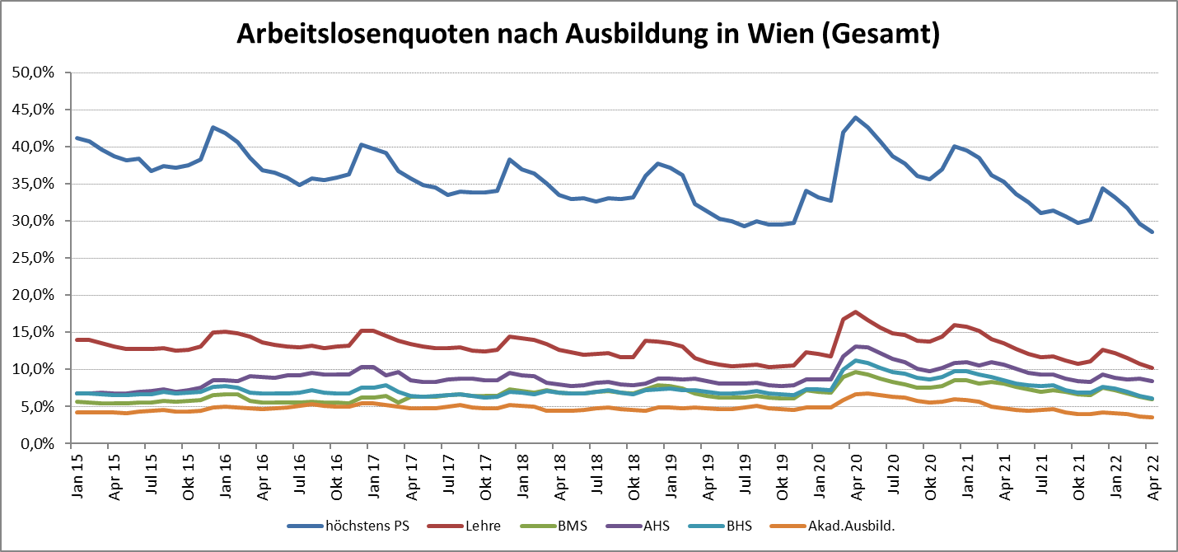

1 Vorgemerkte Arbeitslose einer Bildungsebene bezogen auf das Arbeitskräftepotential (Arbeitslose + unselbstständig Beschäftigte des Jahres) derselben Bildungsebene; die Gliederung der Beschäftigtenbasis nach Bildungsabschluss wurde nach Ergebnissen der Arbeitskräfteerhebung (unselbeständig Erwerbstätige nach LFK) errechnet

verwendete Abkürzungen:
AHS: Allgemeinbildende höhere Schule
BHS: Berufsbildende höhere Schule (Höhere technisch-gewerbliche Schule, Höhere kaufmännische Schule, Sonstige höhere Schule)
BMS: Berufsbildende mittlere Schule (Mittlere technisch-gewerbliche Schule, Mittlere kaufmännische Schule, Sonstige mittlere Schule)

